ISSUE TRACKING
ISSUE TRACKING — QUẢN LÝ LỖI & YÊU CẦU CẢI TIẾN
Theo dõi Issue trong quá trình SIT / UAT / Retest

Issue ID | Ngày ghi nhận | Module / Chức năng | Màn hình | Loại Issue | Mức độ | Mô tả Issue | Bước | Kết quả mong muốn | Ảnh / Video lỗi | Người ghi nhận | Người xử lý | Trạng thái | Ngày hoàn thành | Kết quả Retest | Ghi chú | Column 1
1 | 24/8/2026 | Tạo mới NPP thuộc đội | NPP thuộc đội | Bug | Critical | Nút tạo mới chưa dùng được |  | Chọn tạo mới và mở ra màn hình tạo mới thông tin NPP thuộc đội | 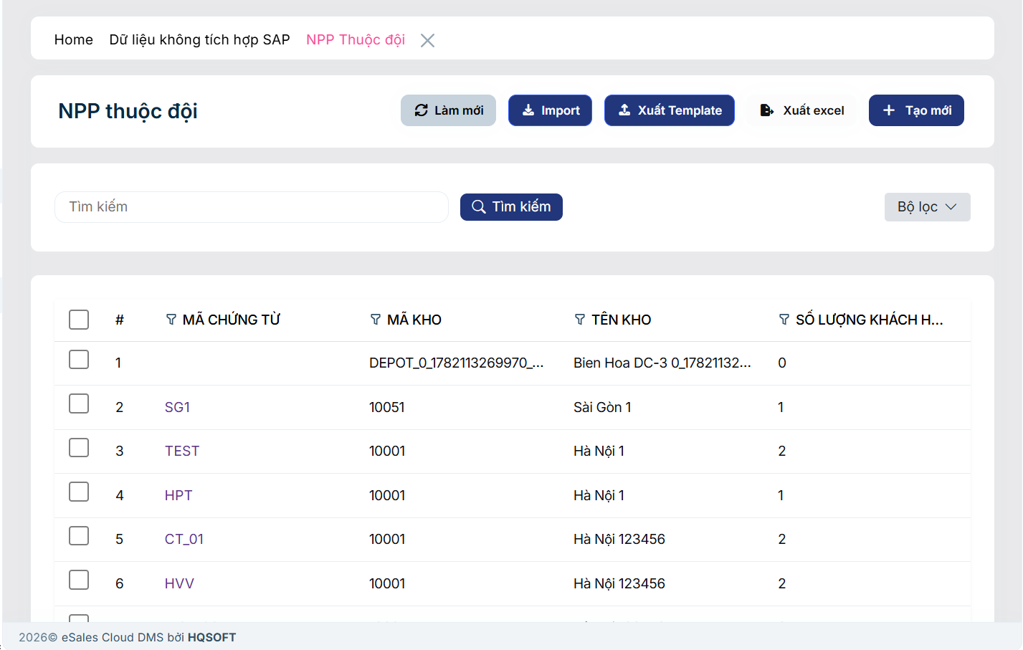 | TGiang | Tính | Resolved | 27/08 | Pass | Cẩn đổi tên chức năng sang tiếng việt => đã đổi
2 | 24/8/2026 | xem chi tiết các NPP thuộc đội | NPP thuộc đội | Bug | Critical | Không xem được chi tiết |  | chọn xem chi tiết thì hiện vào chi tiết thông tin của line đó |  | TGiang | Tính | Resolved | 31/08 | Pass
3 | 24/8/2026 | Tạo mới nhóm sản phẩm SKU | Tạo mới nhóm Sản phẩm SKU | Bug | High | Hiện lỗi Forbidden khi vào màn hình tạo mới, chọn chọn dữ liệu Role NPP thì hiện lỗi, trường hợp vừa admin + NPP thì mới k có lỗi này |  | Mất popup lỗi, cho lưu phiếu thành công | 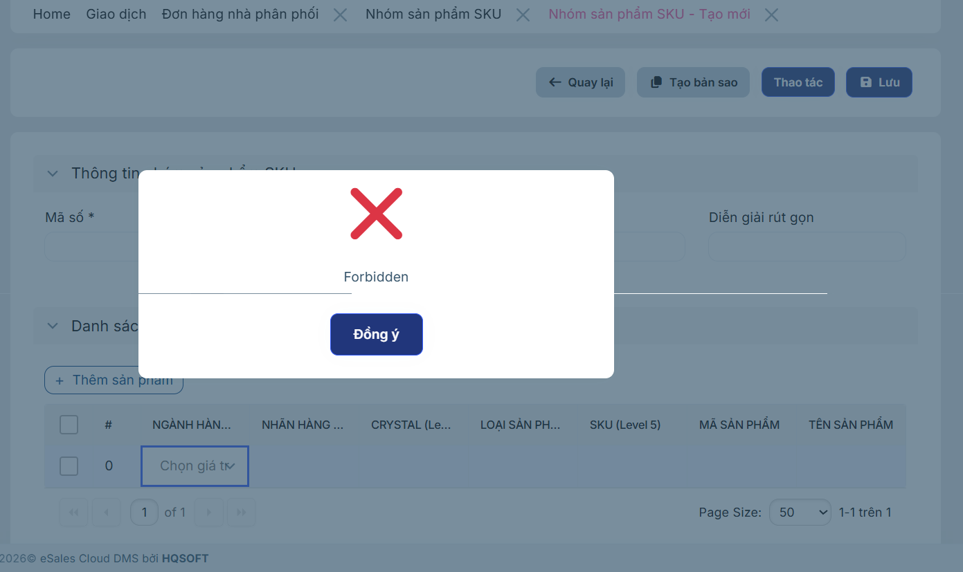 | TGiang | Tính | Resolved |  |  | chưa phần quyền Nhóm sp, là master dât liên quan
4 | 24/8/2026 | Xem trước đơn đặt hàng | Đơn hàng nhà phân phối | Bug | Medium | Nút "Xem trước đơn đặt hàng" hiện tại đang không hoạt động | 1. Chọn Đơn hàng nhà phân phối 2. Chọn đơn hàng bất kỳ và Chọn Xem trước đơn đặt hàng | Khi click vào hệ thống cho Xem trước hóa đơn trên Web | 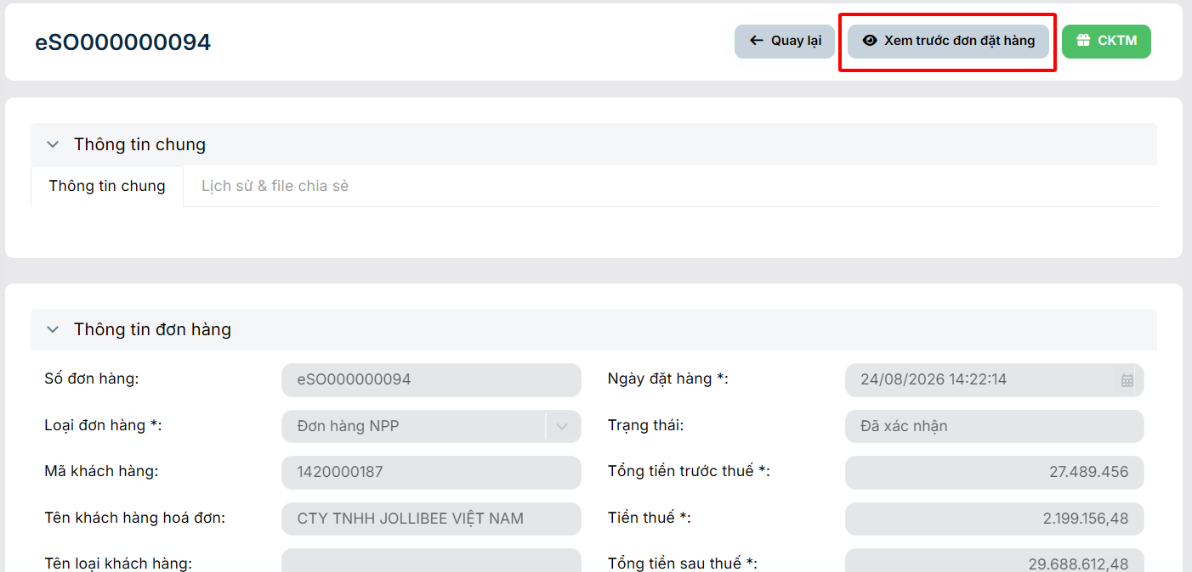 | Hào | Đăng | Closed | 31/08/2026 | Pass
5 | 24/8/2026 | Bộ lọc nâng cao (Lọc trạng thái đơn hàng) | Đơn hàng nhà phân phối | UI/UX | Low | Lỗi hiển thị sai vị trí danh sách dropdown của trường "Trạng thái" | 1. Chọn Đơn hàng nhà phân phối 2. Chọn Bộ lọc và Chọn Trạng thái | Khi click vào trường "Trạng thái", danh sách các lựa chọn (dropdown list) phải xổ xuống ngay vị trí bên dưới ô nhập liệu "Trạng thái" | 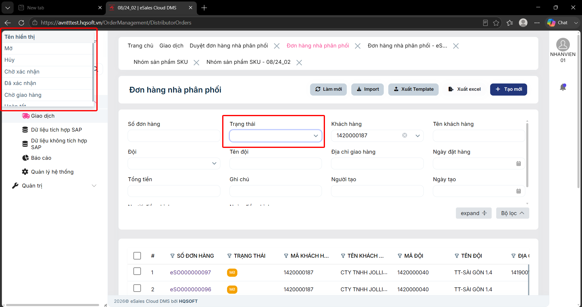 | Hào | Đăng | Closed | 31/08/2026 | Pass
6 | 24/8/2026 | Xem trước đơn đặt hàng | Duyệt đơn hàng nhà phân phối | Bug | Medium | Nút "Xem trước đơn đặt hàng" hiện tại đang không hoạt động | 1. Chọn Duyệt đơn hàng nhà phân phối 2. Chọn đơn hàng bất kỳ và Chọn Xem trước đơn đặt hàng | Khi click vào hệ thống cho Xem trước hóa đơn trên Web |  | Hào | Đăng | Closed | 31/08/2026 | Pass | Preview giống bên SalesOrders
7 | 25/8/2026 | Tính giá, tính KM | Đơn hàng nhà phân phối | Logic | Critical | Với Nhóm sản phẩm SKU có nhiều mã sản phẩm thì hiện chỉ tính giá, km dựa trên 1 sản phẩm có item code vesion mới nhất |  | sau khi chọn nhóm sản phẩm SKU thì nhấn vào chi tiết mã nhóm đó thì hiện popup các line mã sp thuộc nhóm để chọn số lượng, rồi nhấn OK thì lưu các chi tiết đó lại. Rồi nhấn tính giá thì tính dựa vào các chi tiết đó Tổng cộng với nhau | 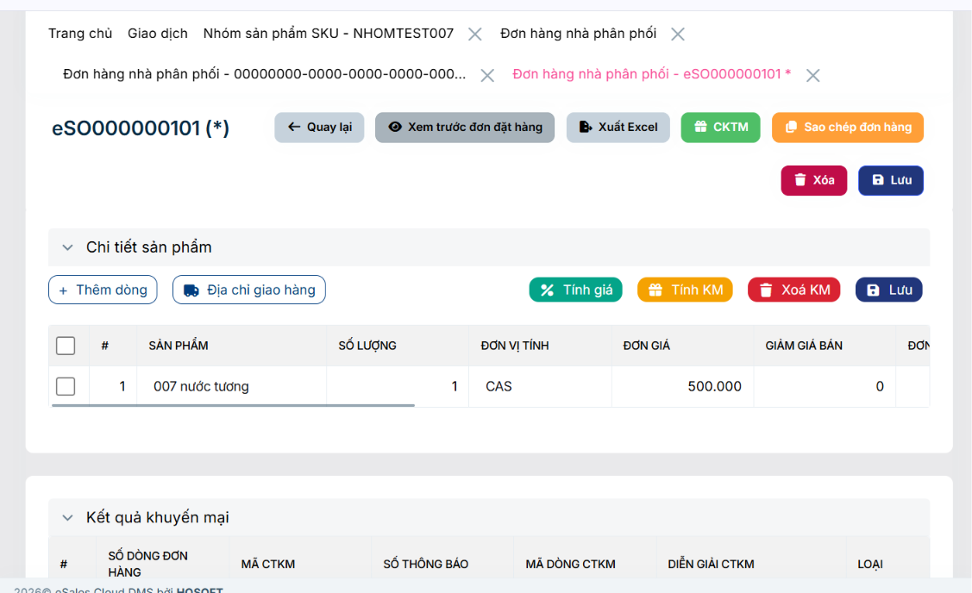 | Giang | Tính | Resolved | 10/02/2026
8 | 25/8/2026 | Import Đơn hàng NPP | Đơn hàng nhà phân phối | Bug | Critical | Đã điền đủ và đúng các trường thông tin trong file template nhưng khi import vẫn bị báo lỗi | 1. Tại màn hình Đơn hàng nhà phân phối chọn xuất template 2. Điền đầy đủ các trường thông tin trong file excel 3. Tại màn hình Đơn hàng nhà phân phối chọn Import và tải file excel vừa điền | Sau khi đã điền đầy đủ và đúng các trường thông tin trong file template thì hệ thống import các đơn hàng ở trong file và hiển thị thông báo tạo đơn hàng thành công | 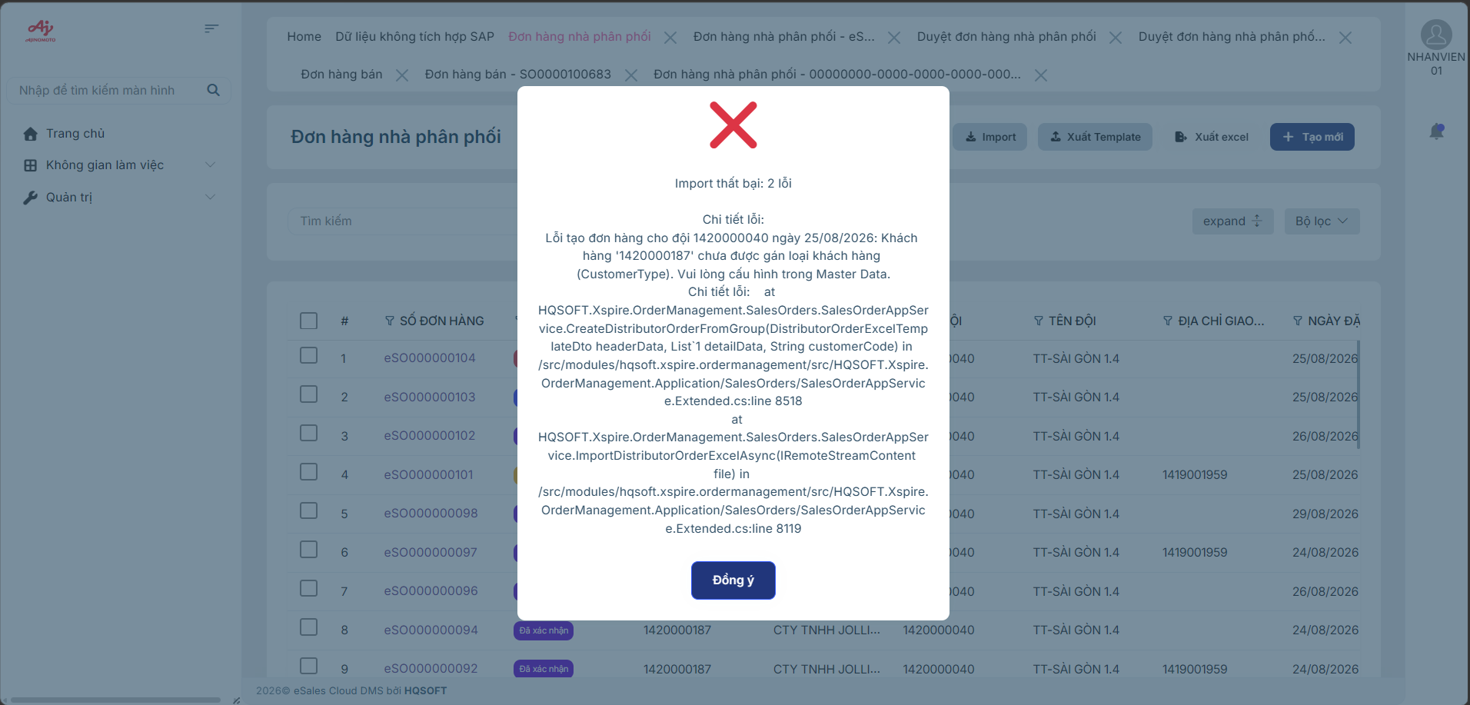 | Hào | Tính | Closed | 31/08 | Pass
9 | 25/8/2026 | Import NPP thuộc đội | NPP thuộc đội | Bug | Critical | Hệ thống hiển thị thông báo import thành công nhưng danh sách lại không hiển thị các dòng dữ liệu mới thêm |  | Sau khi nhấn import hệ thống hiển thị thông báo import thành công và danh sách có thêm dòng dữ liệu vừa được thêm từ file excel | 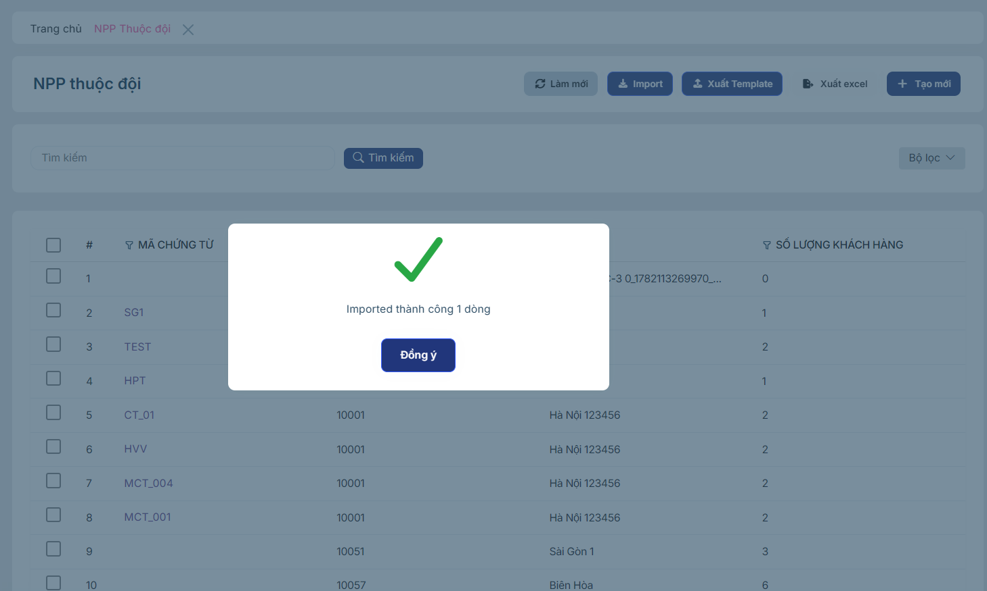 | Hào | Đăng | Closed | 31/08 | Pass
10 | 25/8/2026 | Xem trước đơn đặt hàng | Đơn hàng nhà phân phối | UI/UX | Medium | Đơn hàng NPP ở trạng thái hủy vẫn hiển thị button Xem trước đơn đặt hàng |  | Khi đơn hàng NPP ở trạng thái Hủy thì ẩn button Xem trước đơn đặt hàng | 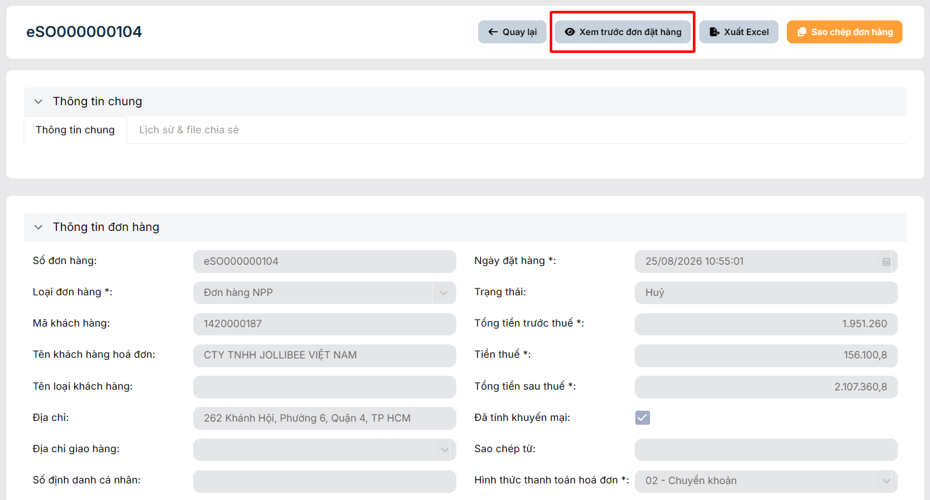 | Hào | Tính | Closed | 31/08 | Pass
11 | 27/8/2026 | Field Ngày đặt hàng | Tạo mới đơn hàng NPP | UI/UX | Medium | Lỗi hiển thị sai vị trí bảng chọn ngày của field ngày đặt hàng |  | Khi click vào field ngày đặt hàng, bảng chọn ngày phải xổ xuống ngay vị trí bên dưới field Ngày đặt hàng | 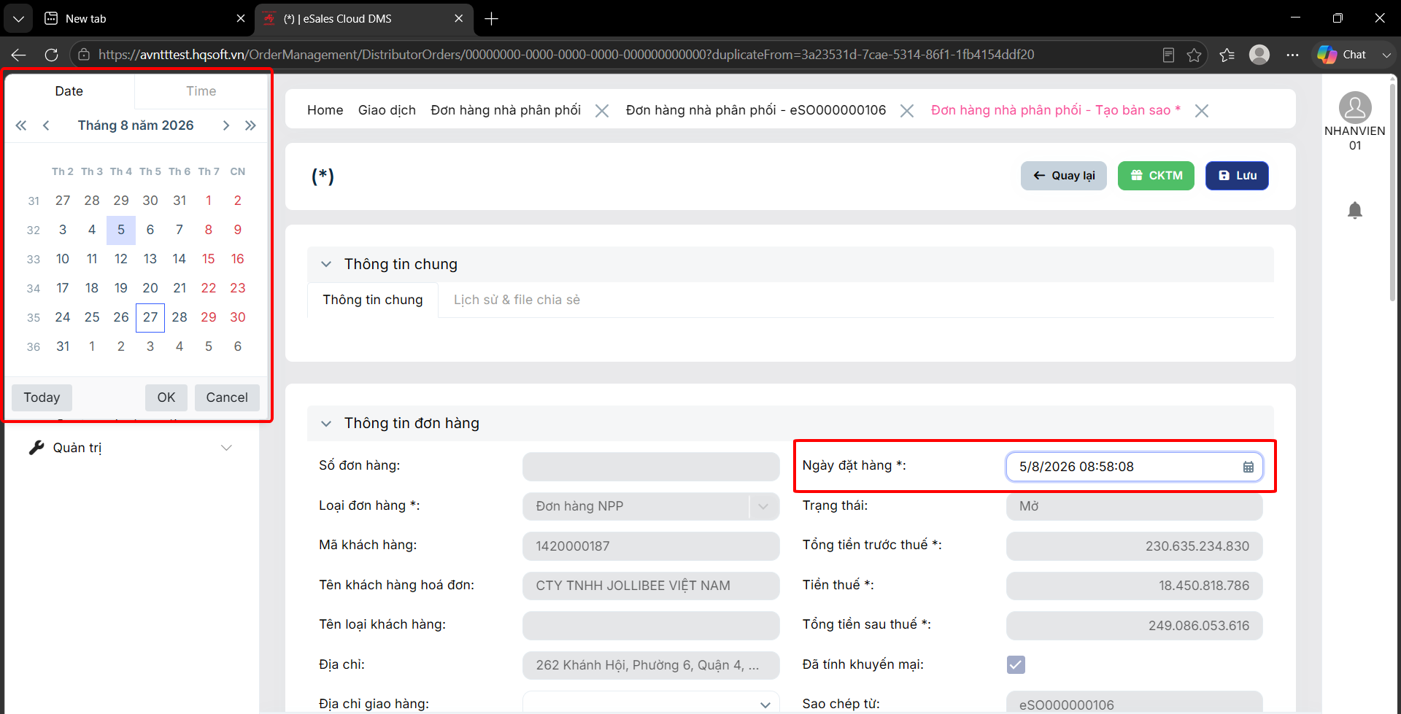 | Hào | Tính | Closed | 01/10/2026 | Pass
12 | 27/8/2026 | Lưu đơn hàng | Tạo mới đơn hàng NPP | Bug | Critical | Khi đơn hàng đã được tính giá hoặc tính KM, nếu user thay đổi ngày đặt hàng thì lúc lưu đơn hàng chưa có yêu cầu tính lại giá và KM | 1. Tạo mới đơn hàng NPP 2. Điền thông tin header đơn hàng và thêm sản phẩm 3. Tính giá và tính KM đơn hàng 4. Thay đổi ngày đặt hàng (Tương lai hoặc quá khứ) 5. Nhấn lưu | Khi nhấn lưu hệ thống phải hiển thị thông báo " Vui lòng tính lại giá và khuyến mại do có sự thay đổi ngày đặt hàng " và giữ nguyên trạng thái của đơn hàng. | 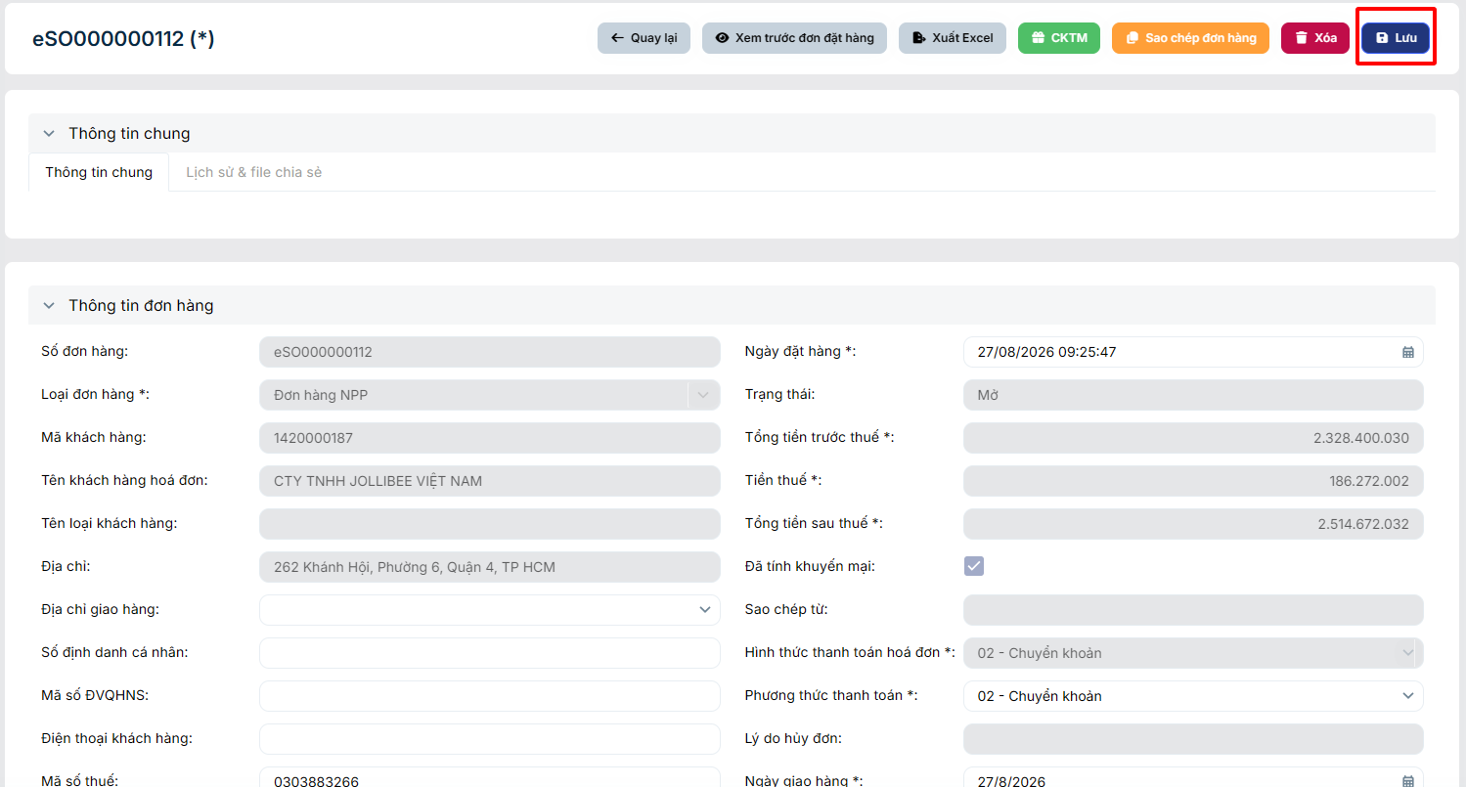 | Hào | Tính | Closed | 2026-03-09 | Pass
13 | 27/8/2026 | Duyệt đơn hàng NPP | Thông tin chi tiết đơn hàng | Logic | Critical | Khi đăng nhập account với phân quyền role NPP khi vào đơn hàng có trạng thái chờ xác nhận vẫn có thể thực hiện Duyệt đơn hàng được. |  | Khi đăng nhập hệ thống với phân quyền role NPP thì không thể thực hiện duyệt đơn hàng NPP | 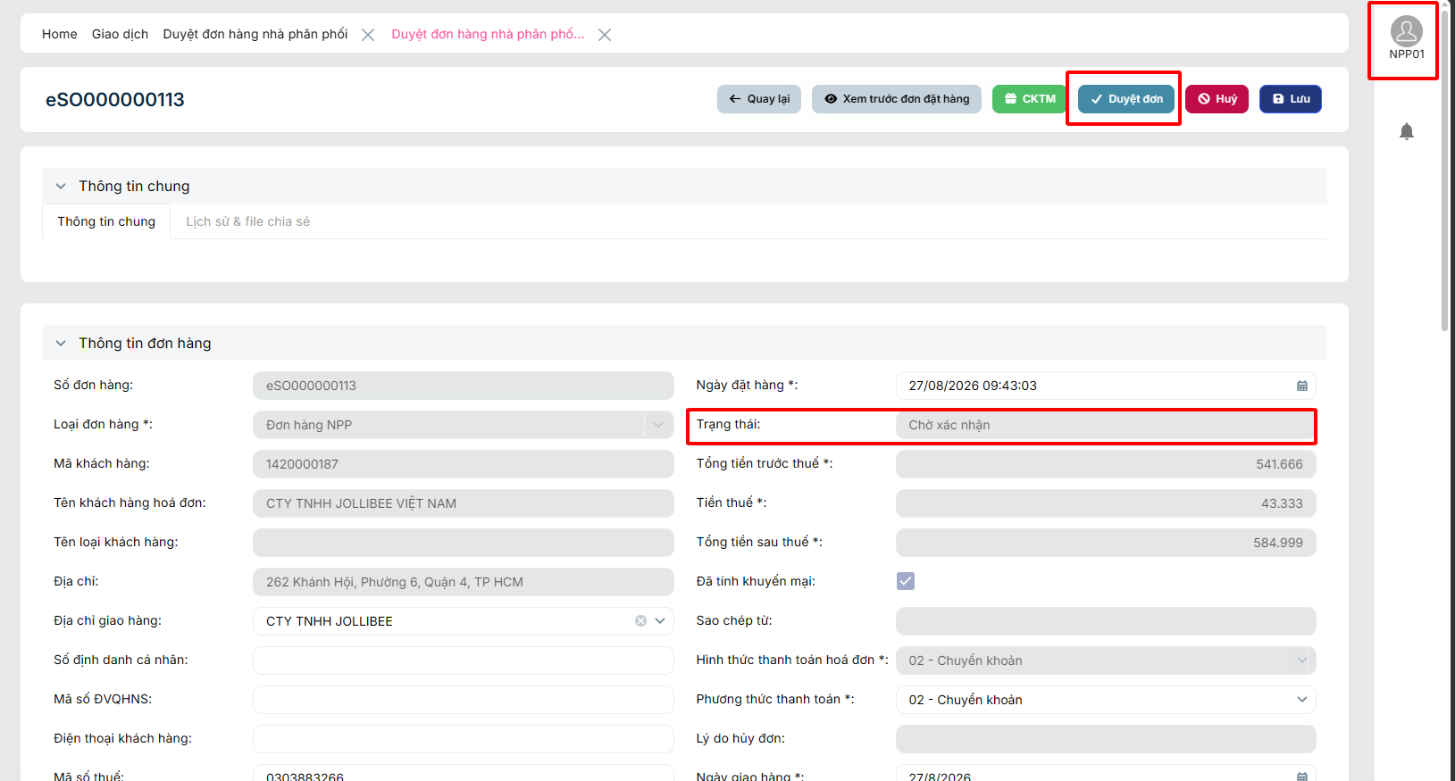 | Hào | Tính | Reopen | 10/01/2026 | Fail
14 | 27/8/2026 | Trả CKTM của đơn hàng NPP | Tạo mới đơn hàng NPP | Logic | Critical | Khi tạo mới một đơn hàng NPP mới và chỉnh sửa ngày đặt hàng là ngày quá khứ và thực hiện trả CKTM thì hệ thống hiển thị cảnh báo Ngày giao dịch kho đã khóa | 1. Tạo mới một đơn hàng NPP 2. Điền thông tin header đơn hàng và chỉnh sửa ngày đặt hàng thành ngày quá khứ 3. Nhấn lưu và chọn CKTM | Khi chỉnh sửa ngày đặt hàng là quá khứ và chọn CKTM thì hệ thống vẫn hiển thị popup các chương trình CKTM | 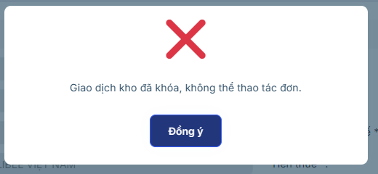 | Hào | Tính | Closed | 30/09 | Pass
15 | 31/8/2026 | Sao chép đơn hàng | Đơn hàng nhà phân phối | Logic | Critical | Khi sao chép một đơn hàng nếu sao chép đơn hàng trong quá khứ thì lại sao chép cả giá và khuyến mãi | 1. Chọn Đơn hàng nhà phân phối 2. Chọn đơn hàng bất kỳ và Chọn Sao chép đơn hàng | Khi sao chép một đơn hàng, hệ thống sẽ sao chép toàn bộ thông tin header đơn hàng và lưới danh sách sản phẩm. Tuy nhiên: + Đơn hàng ngày quá khứ: Không sao chép giá và KM + Đơn hàng ngày hiện tại: Sao chép cả giá và KM | 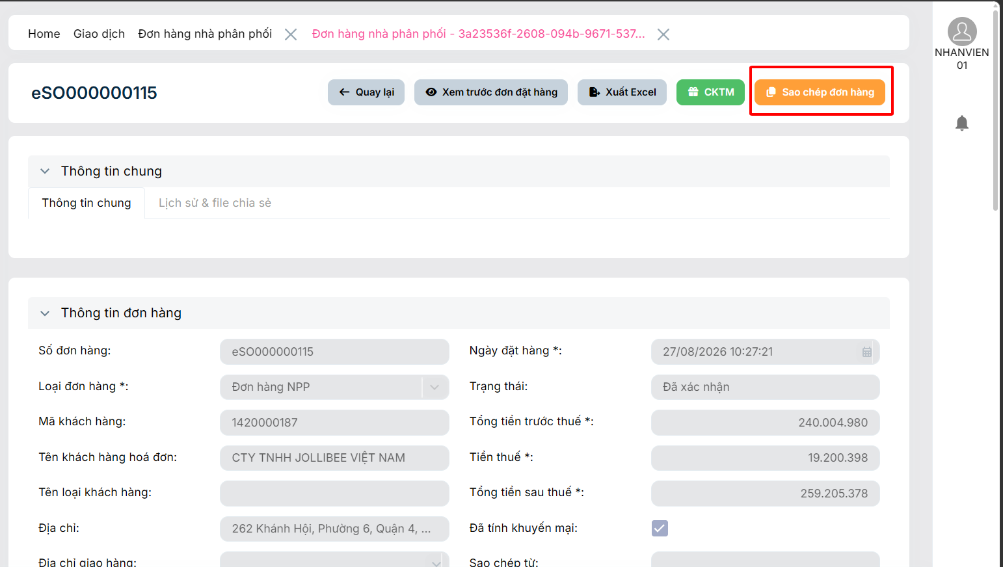 | Hào | Tính | Closed | 30/09 | Pass
16 | 03/09/2026 | Quay lại | Thông tin chi tiết NPP thuộc đội | UI/UX | High | Khi nhấn quay lại, hệ thống lại tạo một tab NPP thuộc đội mới | 1. Tại màn hình NPP thuộc đội, chọn xem chi tiết một dòng dữ liệu bất kỳ 2. Chọn Quay lại | Khi nhấn quay lại, hệ thống quay lại tab NPP thuộc đội cũ không tạo một tab mới | 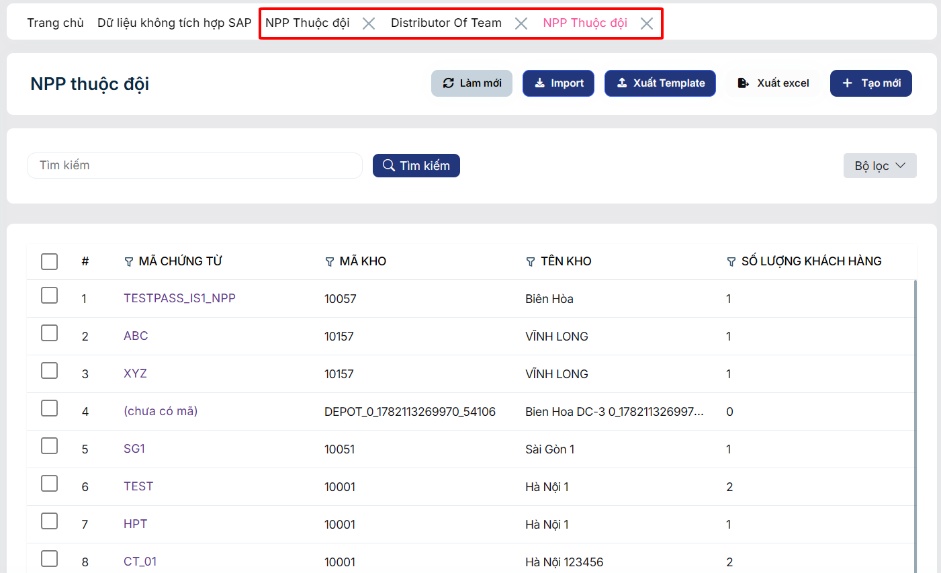 | Hào | Tính | Closed | 30/09 | Pass
17 | 03/09/2026 | Import NPP thuộc đội | NPP thuộc đội | Logic | Critical | 2 field Ngày bắt đầu và Ngày kết thúc có note định dạng là (dd/MM/yyyy) nhưng khi nhập thì định dạng theo (MM/dd/yyyy) |  | 2 field Ngày bắt đầu và Ngày kết thúc nhập ngày là bao nhiêu thì đều phải định dạng theo (dd/MM/yyyy) |  | Hào | Tính | Closed | 02/10/2026 | Pass
18 | 03/09/2026 | Import NPP thuộc đội | NPP thuộc đội | Logic | Medium | Khi thêm mới khách hàng bằng Import file template, dữ liệu khách hàng được thêm thành công vào lưới "Danh sách NPP" trong màn hình chi tiết. Tuy nhiên, feild "Số lượng khách hàng" không được cộng dồn. |  | Khi import thành công, hệ thống phải tự động cộng dồn số lượng khách hàng từ file vào số lượng hiện có, và cập nhật đồng bộ hiển thị ở cả 2 màn hình (danh sách & chi tiết). | 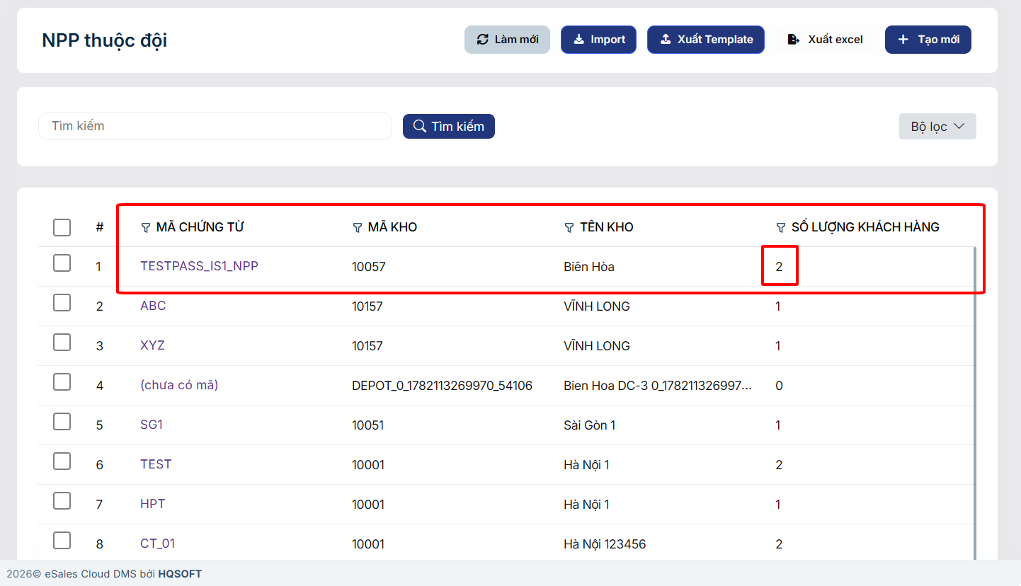 | Hào | Tính | Closed | 02/10/2026 | Pass
19 | 03/09/2026 | Import NPP thuộc đội | NPP thuộc đội | Requirement | Critical |  |  | File template của NPP thuộc đội thêm một cột mã chứng từ |  | Hào | Tính | Closed | 02/10/2026 | Pass
20 | 05/10/2026 | Import NPP thuộc đội | NPP thuộc đội | Bug | Critical | Khi import file NPP thuộc đội (Đã điền đúng và đủ trường thông tin) thì màn hình bị trắng và hiện thông báo lỗi |  | Khi import file NPP thuộc đội (Đã điền đúng và đủ trường thông tin) thì hiển thị thông báo thành công và thêm dữ liệu vào lưới | 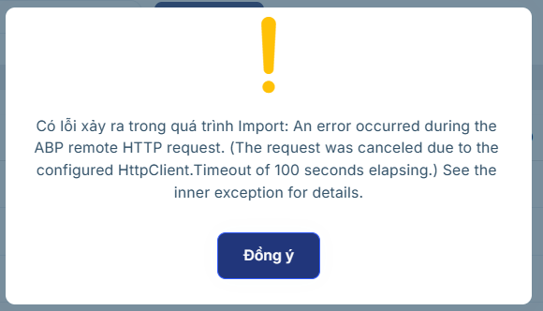 | Hào | Tính | Closed |  | Pass
21 | 05/10/2026 | Tạo mới đơn hàng NPP | Đơn hàng nhà phân phối | Bug | Critical | Đơn hàng ăn KM thay thế nhưng không tick chọn KM vẫn cho xác nhận gửi đơn hàng | 1. Tạo mới đơn hàng NPP 2. Điền thông tin header và thông tin chi tiết sản phẩm 3. Tính giá và Tính KM 4. Hệ thống hiển thị popup chọn KM thay thế, không chọn mà bấm dẫu X tắt màn hình 5. Nhấn xác nhận gửi đơn | Nếu user tắt KM thì lúc xác nhận sẽ hiện thị thông báo và chặn thao tác không cho user xác nhận gửi đơn |  | Hào |  | Resolved
22 | 05/10/2026 | Xem trước đơn đặt hàng | Đơn hàng nhà phân phối | Bug | Critical | Khi click chọn xem trước đơn đặt hàng thì hệ thống hiển thị thông báo lỗi | 1. Chọn đơn hàng NPP bất kỳ 2. Chọn xem trước đơn đặt hàng | Khi click chọn xem trước đơn đặt hàng hệ thống sẽ cho phép xem trước hóa đơn | 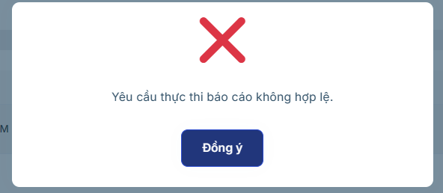 | Hào |  | Open
23 | 06/10/2026 | Phân quyền hiển thị các đơn hàng NPP | Đơn hàng nhà phân phối | Logic | Critical | Account được phân quyền Admin nhưng khi vào màn hình đơn hàng NPP và màn hình duyệt đơn hàng NPP thì lại không hiển thị đơn hàng nào |  | 2 màn hình Đơn hàng NPP và Duyệt đơn hàng NPP sẽ cho phép hiển thị toàn bộ đơn hàng thuộc kho đội mà mình được phân quyền, ngoài trừ role NPP. | 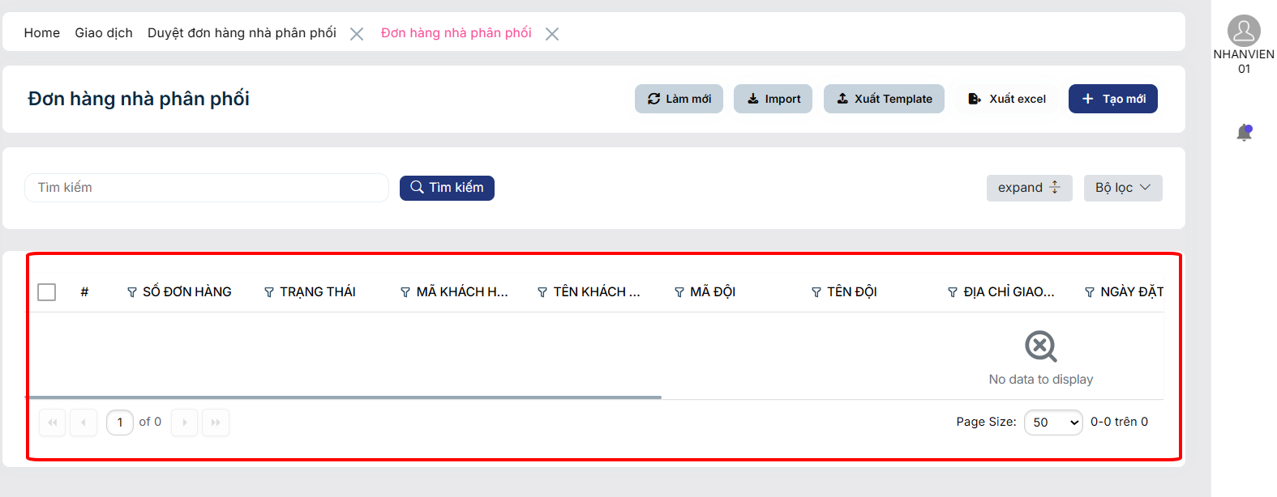 | Hào |  | Open |  |  | Hiện tại acc nào trong danh mục có gán KH thì nó mới hiện đơn hàng còn nếu không gán thì sẽ không thấy đơn hàng nào hết.
24 | 06/10/2026 | Tính giá, tính KM | Thêm mới đơn hàng NPP | Bug | Critical | Sau khi thêm sản phẩm, tính giá nhưng không tính KM thì vẫn gửi xác nhận đơn được | 1. Tạo mới đơn hàng NPP 2. Điền thông tin header và thông tin chi tiết sản phẩm 3. Tính giá và Lưu đơn 4. Nhấn xác nhận gửi đơn | Nếu chưa tính giá hoặc tính KM thì không thể xác nhận gửi đơn |  | Hào |  | Open
25 | 06/10/2026 | Import đơn hàng NPP | Đơn hàng nhà phân phối | UI/UX | High | Sau khi import đơn hàng công thì lưới danh sách sản phẩm lại không hiển thị tên sản phẩm |  | Khi impport thành công thì lưới danh sách sản phẩm hiển thị đúng tên sản phẩm giống trong file excel | 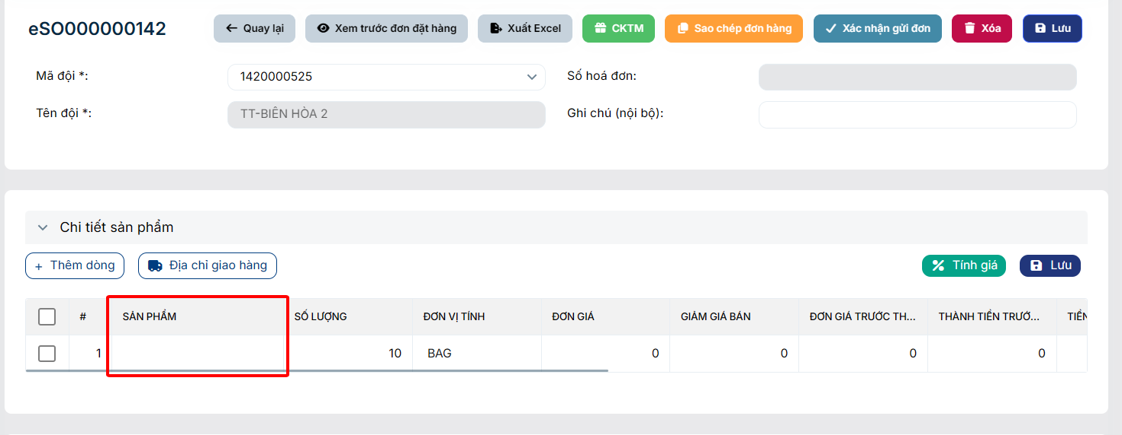 | Hào |  | Resolved
26 | 06/10/2026 | Thêm sản phẩm | Duyệt đơn hàng nhà phân phối | Data | Critical | Tại màn hình duyệt đơn hàng NPP, không load data danh sách sản phẩm lên | 1. Tại màn hình duyệt đơn hàng NPP, chọn đơn hàng NPP bất kỳ 2. Chọn thêm dòng, chọn sản phẩm | Đơn hàng đã qua màn hình duyệt đơn hàng NPP vẫn cho phép user thêm sản phẩm và load data sản phẩm | 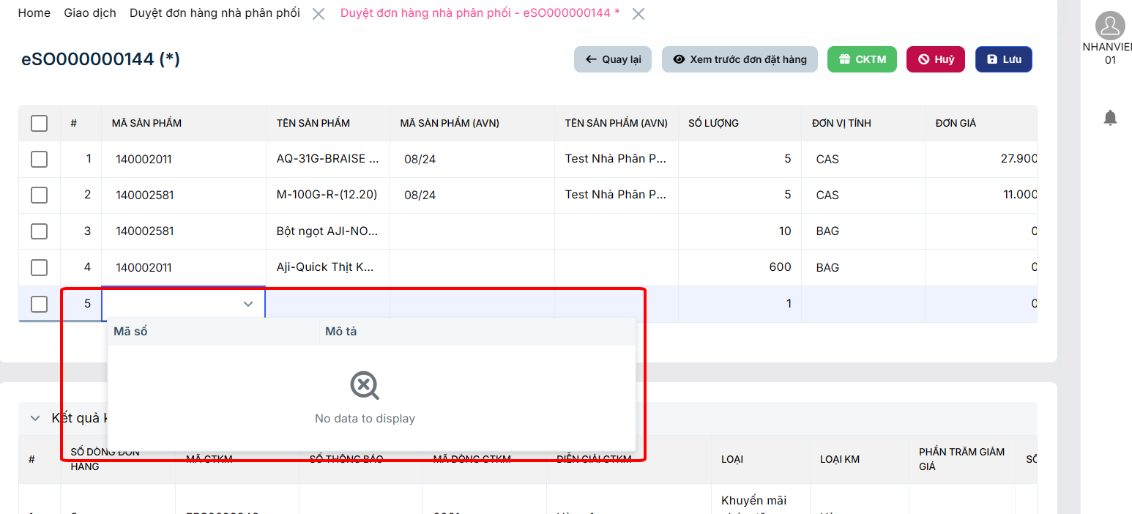 | Hào |  | Open
27 | 06/10/2026 | Không gian làm việc | Duyệt đơn hàng nhà phân phối | Logic | High | Accoung được phân quyền NPP mà vẫn thấy màn hình duyệt đơn hàng NPP |  | Khi account được phân quyền NPP thì sẽ không thấy được màn hình duyệt đơn hàng NPP | 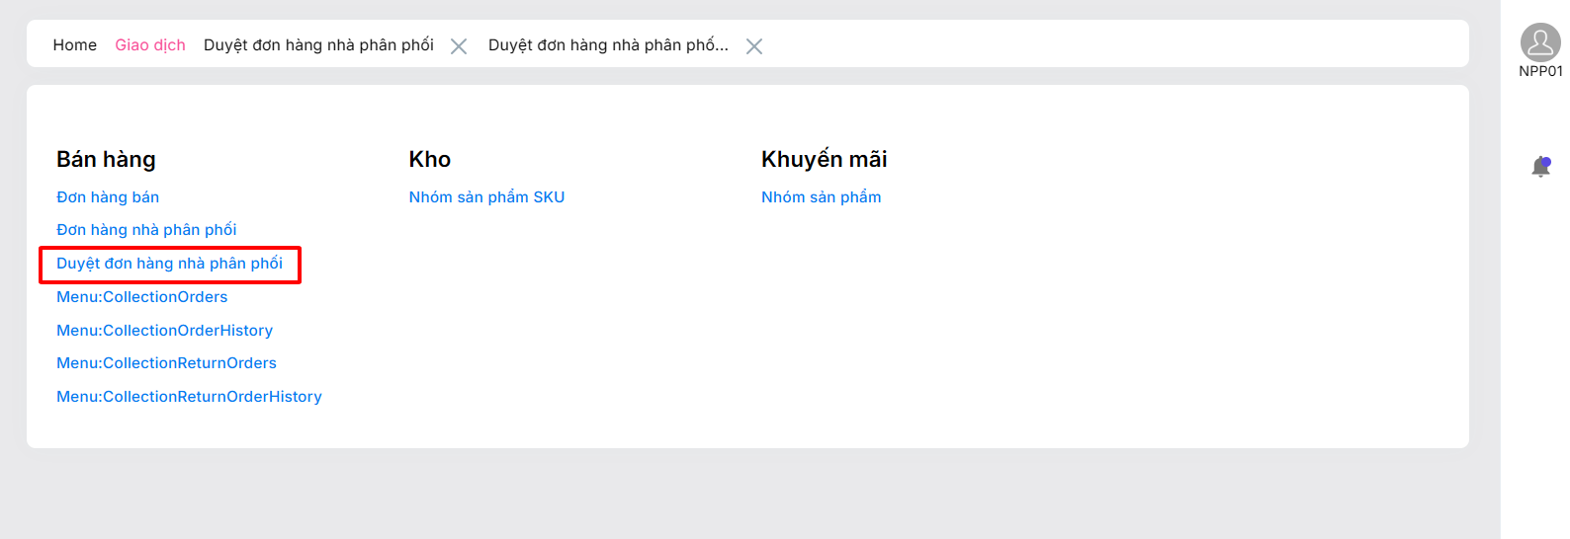 | Hào |  | Open
28 | 12/10/2026 | Tạo mới đơn hàng NPP | Đơn hàng nhà phân phối | UI/UX | Medium | Tại màn hình Đơn hàng nhà phân phối, khi nhấn nút Tạo mới, hệ thống phát sinh 2 tab Đơn hàng nhà phân phối - Tạo mới trên thanh điều hướng. Do tài khoản chưa được cấu hình KH, hệ thống hiển thị thông báo Unrecognized Guid format. và chặn thao tác tạo đơn hàng. Tuy nhiên, các tab tạo mới vẫn được mở dù người dùng không thể tiếp tục thao tác. |  | Khi nhấn tạo mới, nếu acc chưa được gắn KH hoặc KH bị ngưng hoạt động thì sẽ hiện thông báo chặn và không tạo thêm tab tạo mới | 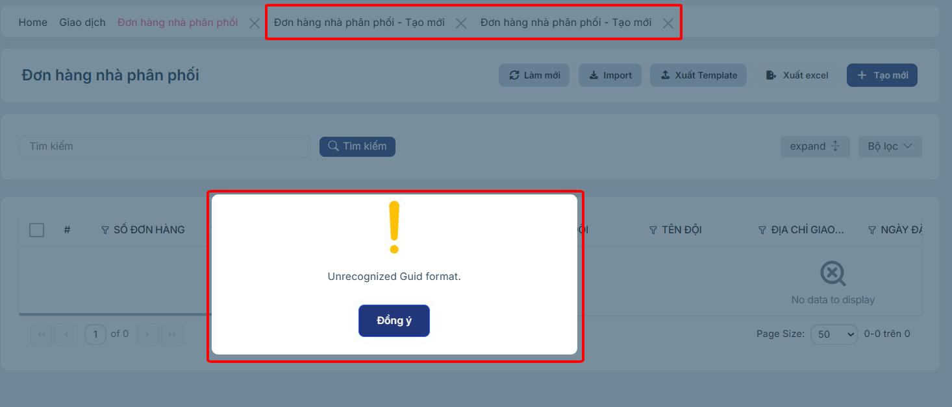 | Hào |  | Open
29 | 12/10/2026 | Sao chép đơn hàng NPP | Đơn hàng nhà phân phối | Bug | High | Khi sao chép một đơn hàng ở trạng thái hủy thì đơn hàng mới vẫn sao chép luôn cả lý do hủy |  | Khi sao chép một đơn hàng ở trạng thái hủy thì đơn hàng mới sẽ không sao chép lý do hủy của đơn hàng cũ | 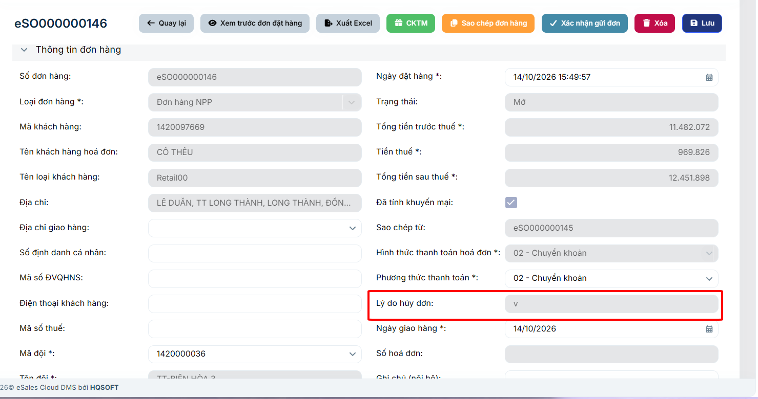 | Hào |  | Open
30 | 12/10/2026 | Xóa đơn hàng NPP | Đơn hàng nhà phân phối | Bug | Critical | Khi xóa một đơn hàng NPP ở trạng thái Mở thì hệ thống lại hiện thông báo và không cho xóa |  | Khi đơn hàng ở trạng thái Mở thì sẽ được xóa đơn hàng | 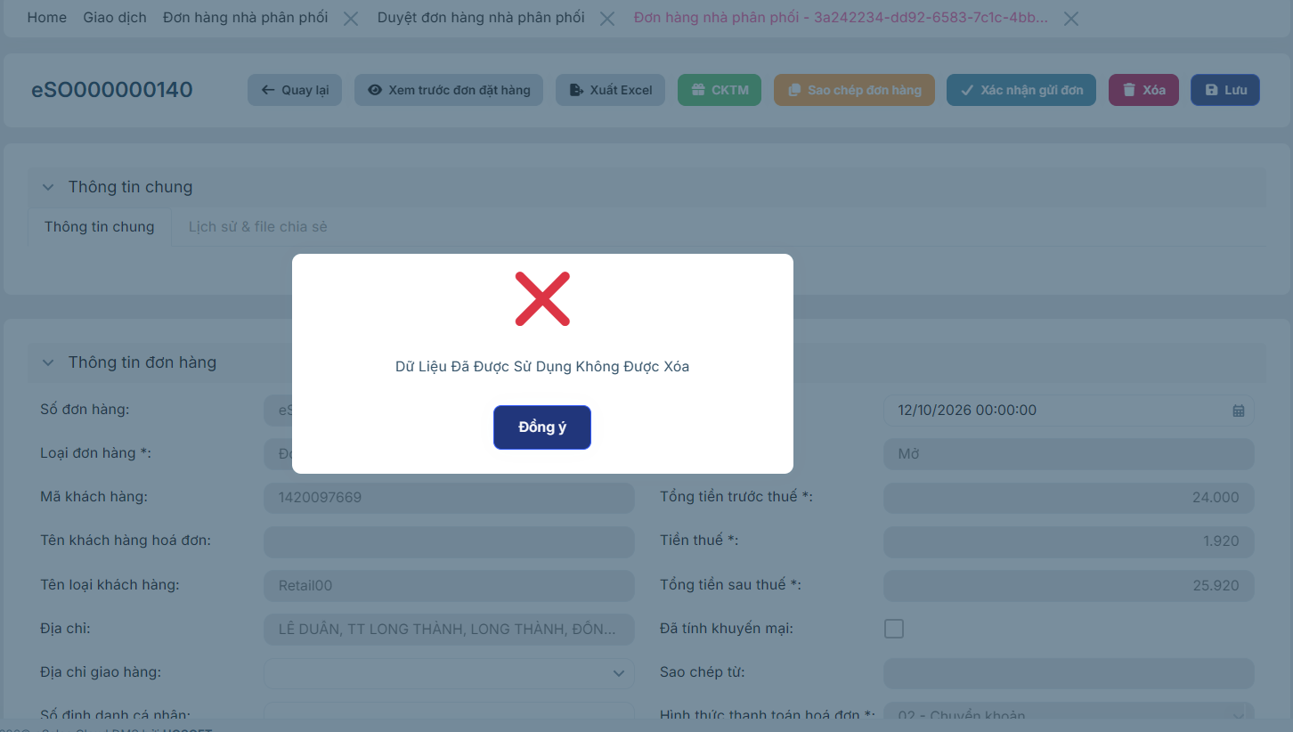 | Hào |  | Open

DASHBOARD
ISSUE DASHBOARD

Tổng Issue |  | Open |  | In Progress | Closed
29 |  | 8 |  | 0 | 15

Mức độ | Số lượng |  | Trạng thái | Số lượng
Critical | 18 |  | Open | 8
High | 5 |  | In Progress | 0
Medium | 6 |  | Resolved | 6
Low | 1 |  | Retest | 0
 |  |  | Closed | 15
 |  |  | Reopen | 1

Issue theo Mức độ
Issue theo Trạng thái

